Sheet1
商品名稱 | 商品類別(編號) | 供應商(編號) | 原料種類 | 主計量單位組 | 採購單位 | 生產單位 | 庫房單位 | 銷售單位 | 類型 | 說明：帶（编号）項填写对应ERP里面的编号。最后一项类型：0-自制，1-外购，2-委外，3-自制半成品，4-委外半成品
Test | RO-012 | B0000-AD | 1 | 數量 | 支 | 支 | 支 | 支 | 0
Test1 | RO-012 | B0000-AD | 2 | 數量 | 支 | 支 | 支 | 支 | 1
Test2 | RO-012 | B0000-AD | 3 | 數量 | 支 | 支 | 支 | 支 | 2
Test3 | RO-012 | B0000-AD | 4 | 數量 | 支 | 支 | 支 | 支 | 3

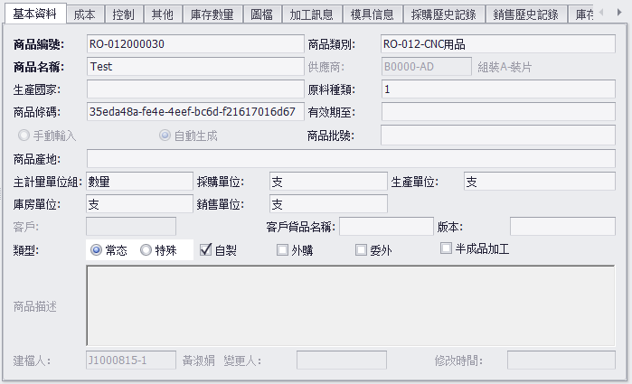

 |  |  |  |  |  |  |  | 說明：此間以第2行數據為例展示一下。
 |  |  |  |  |  |  |  | 商品編號是根據商品類別自動算出來的
 |  |  |  |  |  |  |  | 商品類別根據填寫的編號在ERP里查找對應項，“RO-012”是類別編號，CNC用品是類別名稱用-連接后為：RO-012-CNC用品
 |  |  |  |  |  |  |  | 供應商也是根據填寫的供應商編號在ERP裡面查找對應項

 |  |  |  |  |  |  |  | 供應商和商品類別 必須填寫ERP裡面對應的編號
 |  |  |  |  |  |  |  | 單位組和單位 必須填寫ERP裡面對應的單位名稱

